Сушилки для белья напольные
ООО "НОРД Сервис-плюс" адрес: 302025 г.Орел, Наугорское шоссе д5. Тел./факс 8(4862) 510320 ; 89103027866 ИНН 5754004239 КПП 575401001 ОГРН 1055742001171 БАНК: АК СБ РФ (ОАО) – Орловское отделение №8595 (доп. офис (017) Р/сч.: 40702810247000011473 К/сч.: 30101810300000000601 БИК: 045402601 |  |  |  |  | 
Цены ,указанные в прайс-листе не являются публичной офертой.Цены с НДС действительны с 01.07.2021г.
СУШИЛКИ ДЛЯ БЕЛЬЯ
Наименование | Фотография | Артикул | Технические характеристики | Упаковка | Описание | Кол-во на паллете | категория | От 200 т.р. | Скидка от 350 т.р. -2% | Скидка от 600 т.р. -2% | Скидка от 2 млн.р. -2% | Скидка от 3,5 млн.р. -3%
Сушилка NORDWALL THETA на батарею 2,6 м |  | NS2101 | Тип: Сушилка на батарею Материал: Металл, порошковая краска. Рабочая поверхность: 2,6 м. Вес: 115 г. Размеры: 55х25х2 мм. | Короб: 50 шт. Вес упаковки: 12.5 кг. ±5% Размер упаковки: 56/26/37 см. Объем: 0,054 м/куб. | Экономичная модель сушилки на батарею, рабочая длина 2,6 м | 150 | А | 120 | 118 | 116 | 113 | 110
Сушилка напольная NORDWAL ALPHA 18 м | 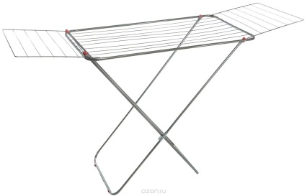 | NS2102 | Тип: Сушилка напольная. Материал: Металл, порошковая краска, пластик. Рабочая поверхность: 18 м. Откидные крылья: да (проволока). Механизм раскладывания: вилка. Вес: 2,15 кг. ±5% . Диаметр трубы: 12 мм. Диаметр прута 2,5 мм. Рабочая высота: 87 см. Нагрузка: 15 кг. Размеры:Д,Ш,В 166х53х87 см. | Короб: 6 шт. Вес упаковки: 13,2 кг. ±5% Размер упаковки: 120х53х13 см. Объём: 0,084 м/куб. | Компактная и устойчивая сушилка с облегченными боковыми "крыльями"" для мелких вещей. Удобный и надежный механизм раскладывания. Пластиковые колпаки на ножках сушилки защищают пол от царапин. Все углы сушилки плавно скруглены. Нагрузка 15 кг. | 108 | А | 549 | 538 | 527 | 516 | 501
Сушилка напольная NORDWALL KAPPA 10 м |  | NS2103 | Тип: Сушилка напольная. Материал: Металл, порошковая краска, пластик. Рабочая поверхность: 10 м. Откидные крылья: нет. Механизм раскладывания: вилка. Вес в упаковке: 2,00 кг. ±5% . Диаметр трубы: 12 мм. Диаметр прута 2,5 мм. Рабочая высота: 78 см. Нагрузка: 15 кг. Размеры: Д,Ш,В 100х53х78см. | Короб: 8 шт. Вес упаковки: 16,4 кг. ±5% Размер упаковки: 120х53х16 см. Объём: 0,102 м/куб. | Полноценная и надежная сушилка для небольших помещений. Удобный и надежный механизм раскладывания. Пластиковые колпаки на ножках сушилки защищают пол от царапин. Все углы сушилки плавно скруглены. Выдерживающая распределенную нагрузку до 15 кг. | 120 | А | 493 | 483 | 473 | 464 | 450
Сушилка напольная NORDWALL GAMMA 18 м | 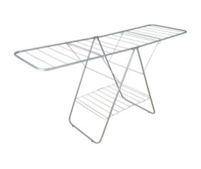 | NS2104 | Тип: Сушилка напольная. Материал: Металл, порошковая краска, пластик. Рабочая поверхность: 18 м. Откидные крылья: да (труба 12 мм). Механизм раскладывания: бабочка. Вес: 2,75 кг. ±5% . Диаметр трубы: 12 мм. Диаметр прута 2,5 мм. Рабочая высота: 89 см. Нагрузка: 20 кг. Размеры:Д,В,Ш 141х53х89 см. | Короб: 6 шт. Вес упаковки: 16,5 кг. Размер упаковки: 97х53х30 см. Объём: 0,155 м/куб. | Европейская модель складной сушилки с несколькими вариантами раскладывания (по типу "Бабочка"). Использование в самом ограниченном пространстве.Удобный и надежный механизм раскладывания. Пластиковые колпаки на ножках сушилки защищают пол от царапин. Все углы сушилки плавно скруглены. Выдерживающая распределенную нагрузку до 20 кг. | 48 | А | 784 | 769 | 753 | 738 | 716
Сушилка напольная NORDWALL MICRON 8 м |  | NS2106 | Тип: Сушилка напольная. Материал: Металл, порошковая краска, пластик. Рабочая поверхность: 8 м. Откидные крылья: нет. Механизм раскладывания: Скольжение. Вес в упаковке: 1,35 кг. ±5% . Диаметр трубы: 12 мм. Диаметр прута 2,5; 4 мм. Рабочая высота: 84см. Нагрузка: 10 кг. Размеры: Д,Ш,В 80х39х84 см. | Короб: 8 шт. Вес упаковки: 11,1 кг.±5% Размер упаковки: 120х40х13 см. Объём: 0,061 м/куб. | Самая компактная складная сушилка поместится даже в самом ограниченном пространстве. Легкая и устойчивая модель, выдерживающая распределенную нагрузку до 10 кг. Удобный и надежный механизм раскладывания. В сложенном состоянии "спрячется" в любой платяной шкаф. Пластиковые колпаки на ножках сушилки защищают пол от царапин. Все углы сушилки плавно скруглены. | 176 | А | 380 | 372 | 365 | 358 | 347
Сушилка напольная NORDWALL MICRON PLUS 11 м |  | NS2107 | Тип: Сушилка напольная. Материал: Металл, порошковая краска, пластик. Рабочая поверхность: 11 м. Откидные крылья: да (проволока). Механизм раскладывания: Скольжение. Вес: 1,65 кг. ±5% . Диаметр трубы: 12 мм. Диаметр прута 2,5; 4 мм. Рабочая высота: 92 см. Нагрузка: 10 кг. Размеры: Д,Ш,В 132х39х92 см. | Короб: 8 шт. Вес упаковки: 13,5 кг.±5% Размер упаковки: 120х40х13 см. Объём: 0,061 м/куб. | Самая компактная складная сушилка с облегченными боковыми "крыльями"" для мелких вещей, поместится даже в самом ограниченном пространстве. Легкая и устойчивая модель, выдерживающая распределенную нагрузку до 10 кг. Удобный и надежный механизм раскладывания. В сложенном состоянии "спрячется" в любой платяной шкаф. Пластиковые колпаки на ножках сушилки защищают пол от царапин. Все углы сушилки плавно скруглены. | 176 | А | 441 | 433 | 424 | 415 | 403
Сушилка напольная NORDWALL SIGMA 18 м (низкая база) |  | NS2105 | Тип: Сушилка напольная. Материал: Металл, порошковая краска, пластик. Рабочая поверхность: 18 м. Откидные крылья: да (труба 12 мм.). Механизм раскладывания: вилка. Вес: 2,25 кг. ±5% . Диаметр трубы: 12 мм. Диаметр прута 2,5 мм. Рабочая высота: 87 см. Нагрузка: 15 кг. Размеры:Д,Ш,В 168х53х87 см. | Короб: 6 шт. Вес упаковки: 13,8 кг. ±5% Размер упаковки: 120х53х13 см. Объём: 0,084 м/куб. | Компактная и устойчивая сушилка с полноценными боковыми "крыльями" выполненными из трубы 12 мм. Удобный и надежный механизм раскладывания. Пластиковые колпаки на ножках сушилки защищают пол от царапин. Все углы сушилки плавно скруглены. Выдерживающая распределенную нагрузку до 15 кг. | 90 | В | 601 | 589 | 578 | 566 | 549
Сушилка напольная NORDWALL SIGMA PLUS (высокая база) 18 м |  | NS2111 | Тип: Сушилка напольная. Материал: Металл, порошковая краска, пластик. Рабочая поверхность: 18 м. Откидные крылья: да (труба 12 мм.). Механизм раскладывания: вилка. Вес: 2,25 кг. ±5% . Диаметр трубы: 12 мм. Диаметр прута 2,5 мм. Рабочая высота: 107см. Нагрузка: 15 кг. Размеры: Д,Ш,В 168х53х107 см. | Короб: 6 шт. Вес упаковки: 15,5 кг. ±5% Размер упаковки: 132,5х53х16 см. Объём: 0,11 м/куб. | Компактная и устойчивая сушилка с полноценными боковыми "крыльями" выполнеными из трубы 12 мм. Удобный и надежный механизм раскладывания. Пластиковые колпаки на ножках сушилки защищают пол от царапин. Все углы сушилки плавно скруглены. Выдерживающая распределенную нагрузку до 15 кг. | 66 | В | 631 | 618 | 606 | 594 | 576
Сушилка напольная NORDWALL SIGMA 4 PLUS 18 м (высокая база, прут 4мм) |  | NS2112 | Тип: Сушилка напольная. Материал: Металл, порошковая краска, пластик. Рабочая поверхность: 18 м. Откидные крылья: да (труба 12 мм.). Механизм раскладывания: вилка. Вес: 2,25 кг. ±5% . Диаметр трубы: 12 мм. Диаметр прута 4 мм. Рабочая высота: 107 см. Нагрузка: 15 кг. Размеры: Д,Ш,В 168х53х107 см. | Короб: 6 шт. Вес упаковки: 17 кг. ±5% Размер упаковки: 132,5х53х16 см. Объём: 0,11 м/куб. | Компактная и устойчивая сушилка с полноценными боковыми "крыльями" выполнеными из трубы 12 мм.и проволоки 4мм. Удобный и надежный механизм раскладывания. Пластиковые колпаки на ножках сушилки защищают пол от царапин. Все углы сушилки плавно скруглены. Выдерживающая распределенную нагрузку до 15 кг. | 66 | В | 822 | 805 | 789 | 773 | 750
Сушилка напольная NORDWALL DELTA 18 м (низкая база) | 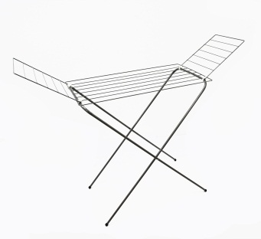 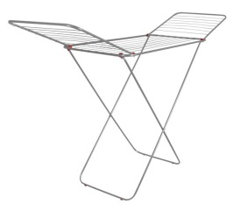 | NS2108 | Тип: Сушилка напольная. Материал: Металл, порошковая краска, пластик. Рабочая поверхность: 18 м. Откидные крылья: да (труба 12 мм.). Механизм раскладывания: Скольжение. Вес: 2,35 кг. ±5% . Диаметр трубы: 12 мм. Диаметр прута 2,5 мм. Рабочая высота: 87 см. Нагрузка: 20 кг. Размеры:Д,Ш,В 168х53х87см. | Короб: 6 шт. Вес упаковки: 14,4 кг. ±5% Размер упаковки: 120х53х16 см. Объём: 0,103 м/куб. | Уникальный скользящий механизм раскладывания сушилки наиболее прост в обращении. Высокая и устойчивая сушилка для сушки больших партий белья, идеальный выбор для обьемных комплектов постельного белья с полноценными боковыми "крыльями" выполненными из трубы 12 мм. Пластиковые колпаки на ножках сушилки защищают пол от царапин. Все углы сушилки плавно скруглены. Выдерживающая распределенную нагрузку до 20 кг | 90 | В | 631 | 618 | 606 | 594 | 576
Сушилка напольная NORDWALL DELTA PLUS 18 м (высокая база) |  | NS2109 | Тип: Сушилка напольная. Материал: Металл, порошковая краска, пластик. Рабочая поверхность: 18 м. Откидные крылья: да (труба 12 мм.). Механизм раскладывания: Скольжение. Вес: 2,55 кг. ±5% . Диаметр трубы: 12 мм. Диаметр прута 2,5 мм. Рабочая высота: 107 см. Нагрузка: 20 кг. Размеры: Д,Ш,В 168х53х107см. | Короб: 6 шт. Вес упаковки: 15,5 кг. ±5% Размер упаковки: 132,5х53х16 см. Объём: 0,110 м/куб. | Уникальный скользящий механизм раскладывания сушилки наиболее прост в обращении. Высокая и устойчивая сушилка для сушки больших партий белья, идеальный выбор для обьемных комплектов постельного белья с полноценными боковыми "крыльями" выполнеными из трубы 12 мм. Пластиковые колпаки на ножках сушилки защищают пол от царапин. Все углы сушилки плавно скруглены. Выдерживающая распределенную нагрузку до 20 кг | 66 | В | 653 | 640 | 627 | 614 | 596
Сушилка напольная NORDWALL DELTA PLUS 20 м (высокая база) |  | NS2110 | Тип: Сушилка напольная. Материал: Металл, порошковая краска, пластик. Рабочая поверхность: 20 м. Откидные крылья: да (труба 12 мм.). Механизм раскладывания: Скольжение. Вес: 2,55 кг. ±5% . Диаметр трубы: 12 мм. Диаметр прута 2,5 мм. Рабочая высота: 107 см. Нагрузка: 20 кг. Размеры:Д,Ш,В 191х53х107 см. | Короб: 6 шт. Вес упаковки: 17 кг. ±5% Размер упаковки: 135х53х19 см. Объём: 0,130 м/куб. | Уникальный скользящий механизм раскладывания сушилки наиболее прост в обращении. Высокая и устойчивая сушилка для сушки больших партий белья, идеальный выбор для обьемных комплектов постельного белья с полноценными боковыми "крыльями" выполнеными из трубы 12 мм. Пластиковые колпаки на ножках сушилки защищают пол от царапин. Все углы сушилки плавно скруглены. Выдерживающая распределенную нагрузку до 20 кг | 48 | В | 681 | 668 | 654 | 641 | 622

Сушилки алюминий потол настенн
ООО "НОРД Сервис-плюс" адрес: 302025 г.Орел, Наугорское шоссе д5. Тел./факс 8(4862) 510320 ; 89103027866 ИНН 5754004239 КПП 575401001 ОГРН 1055742001171 БАНК: АК СБ РФ (ОАО) – Орловское отделение №8595 (доп. офис (017) Р/сч.: 40702810247000011473 К/сч.: 30101810300000000601 БИК: 045402601
Цены ,указанные в прайс-листе не являются публичной офертой.Цены с НДС действительны с 01.07.2021г.
Наименование | Фотография | Артикул | Технические характеристики | Упаковка | Описание | вес брутто шт | вес брутто упаковка | обьем упаковки м3 | От 200 т.р. | Скидка от 350 т.р. -2% | Скидка от 600 т.р. -2% | Скидка от 2 млн.р. -2% | Скидка от 3,5 млн.р. -3%
СУШИЛКИ ДЛЯ БЕЛЬЯ алюминий 5 прутьев
Сушилка для белья алюминий (1,0м) 5 прутьев | 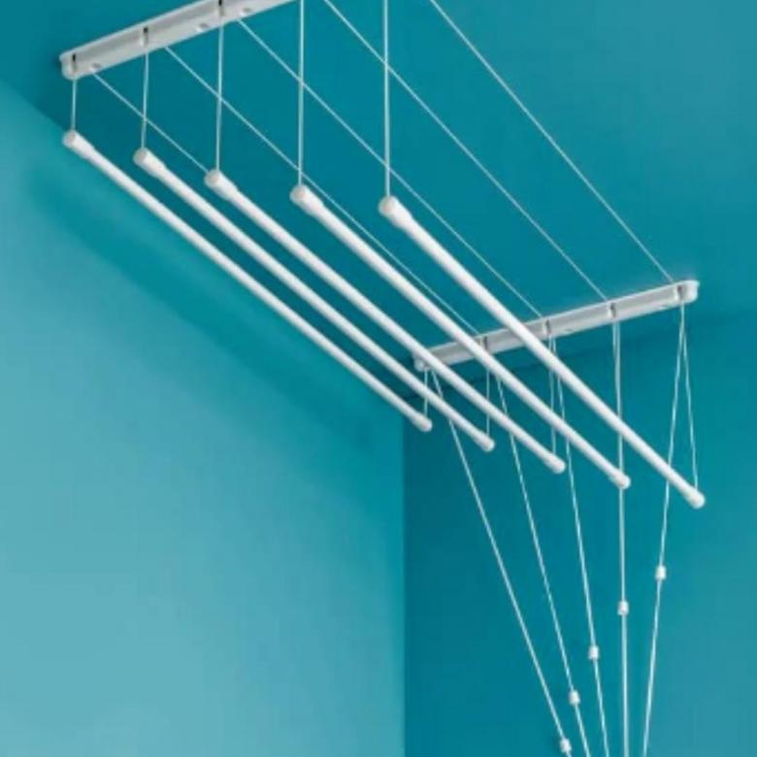 | NS2310 | Рабочая поверхность :5м Распределенная нагрузка мокрого белья на один прут: 2,8кг. | 5шт | НОВИНКА!!!НЕ ИМЕЕТ АНАЛОГОВ НА РОССИЙСКОМ РЫНКЕ!!!Диаметр трубки d-11 мм, толщина стенки - 1 мм. Размерный шаг 10 см. При производстве данной трубки был использован специальный твердый сплав алюминия, благодаря чему нам удалось избежать эффекта остаточной деформации и коррозии.ВАЖНО ЧТО ПРУТЬЯ ВСЕГДА ОСТАЮТСЯ РОВНЫМИ!!! Сушилка не только прочная, но и легкая. Мы используем полимерное покрытие белого цвета для наших сушилок. Фурнитура так же белая и разработана по современным стандартам. В комплект входит высокопрочная пропитанная специальным гипоаллергенным раствором нить. Сушилка алюминиевая, служит во много раз дольше, чем аналог стальной сушилки. Изделие имеет большую и презентабельную информационную этикетку. Упакованна сушилка в полиэтиленовый рукав. Более детальную информацию возможно просмотреть в видео-ролике. | 0.78 | 3.9 | 0.015 | 496 | 486 | 476 | 466 | 452
Сушилка для белья алюминий (1,1м) 5 прутьев |  | NS2311 | Рабочая поверхность :5,5м Распределенная нагрузка мокрого белья на один прут: 2,8кг. |  |  | 0.86 | 4.3 | 0.0165 | 532 | 521 | 511 | 500 | 485
Сушилка для белья алюминий (1,2м) 5 прутьев |  | NS2312 | Рабочая поверхность :6м Распределенная нагрузка мокрого белья на один прут: 2,8кг. |  |  | 0.94 | 4.7 | 0.018 | 568 | 557 | 545 | 535 | 518
Сушилка для белья алюминий (1,3м) 5 прутьев |  | NS2313 | Рабочая поверхность :6,5м Распределенная нагрузка мокрого белья на один прут: 2,8кг. |  |  | 1.02 | 5.1 | 0.0195 | 605 | 593 | 581 | 569 | 552
Сушилка для белья алюминий (1,4м) 5 прутьев |  | NS2314 | Рабочая поверхность :7м Распределенная нагрузка мокрогого белья на один прут: 2,8кг. |  |  | 1.1 | 5.5 | 0.021 | 641 | 628 | 616 | 603 | 585
Сушилка для белья алюминий (1,5м) 5 прутьев |  | NS2315 | Рабочая поверхность :7,5м Распределенная нагрузка мокрогого белья на один прут: 2,8кг. |  |  | 1.18 | 5.9 | 0.0225 | 677 | 663 | 650 | 637 | 618
Сушилка для белья алюминий (1,6м) 5 прутьев |  | NS2316 | Рабочая поверхность :8м Распределенная нагрузка мокрогого белья на один прут: 2,8кг. |  |  | 1.26 | 6.3 | 0.024 | 714 | 699 | 685 | 672 | 652
Сушилка для белья алюминий (1,7м) 5 прутьев |  | NS2317 | Рабочая поверхность :8,5м Распределенная нагрузка мокрогого белья на один прут: 2,8кг. |  |  | 1.34 | 6.7 | 0.0255 | 750 | 735 | 720 | 706 | 685
Сушилка для белья алюминий (1,8м) 5 прутьев |  | NS2318 | Рабочая поверхность :9м Распределенная нагрузка мокрогого белья на один прут: 2,8кг. |  |  | 1.42 | 7.1 | 0.027 | 786 | 770 | 755 | 740 | 718
Сушилка для белья алюминий (1,9м) 5 прутьев |  | NS2319 | Рабочая поверхность :9,5м Распределенная нагрузка мокрогого белья на один прут: 2,8кг. |  |  | 1.5 | 7.5 | 0.0285 | 823 | 806 | 790 | 774 | 751
Сушилка для белья алюминий (2,0м) 5 прутьев |  | NS2320 | Рабочая поверхность :10м Распределенная нагрузка мокрогого белья на один прут: 2,8кг. |  |  | 1.58 | 7.9 | 0.03 | 859 | 842 | 825 | 808 | 784
Сушилка для белья алюминий (2,1м) 5 прутьев |  | NS2321 | Рабочая поверхность :10,5м Распределенная нагрузка мокрогого белья на один прут: 2,8кг. |  |  | 1.66 | 8.3 | 0.0315 | 895 | 877 | 860 | 842 | 817
Сушилка для белья алюминий (2,2м) 5 прутьев |  | NS2322 | Рабочая поверхность :11м Распределенная нагрузка мокрогого белья на один прут: 2,8кг. |  |  | 1.74 | 8.7 | 0.033 | 932 | 913 | 895 | 877 | 851
Сушилка для белья алюминий (2,3м) 5 прутьев |  | NS2323 | Рабочая поверхность :11,5м Распределенная нагрузка мокрогого белья на один прут: 2,8кг. |  |  | 1.82 | 9.1 | 0.0345 | 968 | 949 | 930 | 911 | 884
Сушилка для белья алюминий (2,4м) 5 прутьев |  | NS2324 | Рабочая поверхность :12м Распределенная нагрузка мокрогого белья на один прут: 2,8кг. |  |  | 1.9 | 9.5 | 0.036 | 1004 | 984 | 964 | 945 | 917
Сушилка для белья алюминий (2,5м) 5 прутьев |  | NS2325 | Рабочая поверхность :12,5м Распределенная нагрузка мокрогого белья на один прут: 2,8кг. |  |  | 1.98 | 9.9 | 0.0375 | 1041 | 1020 | 999 | 980 | 950
СУШИЛКИ ДЛЯ БЕЛЬЯ алюминий 7 прутьев
Сушилка для белья алюминий (1,0м) 7 прутьев | 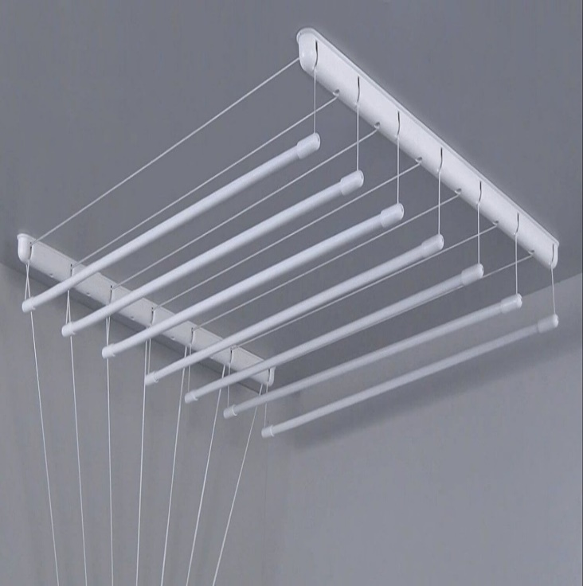 | NS2410 | Рабочая поверхность :7м Распределенная нагрузка мокрогого белья на один прут: 2,8кг. | 5шт | НОВИНКА!!!НЕ ИМЕЕТ АНАЛОГОВ НА РОССИЙСКОМ РЫНКЕ!!!Диаметр трубки d-11 мм, толщина стенки - 1 мм. Размерный шаг 10 см. При производстве данной трубки был использован специальный твердый сплав алюминия, благодаря чему нам удалось избежать эффекта остаточной деформации и коррозии.ВАЖНО ЧТО ПРУТЬЯ ВСЕГДА ОСТАЮТСЯ РОВНЫМИ!!! Сушилка не только прочная, но и легкая. Мы используем полимерное покрытие белого цвета для наших сушилок. Фурнитура так же белая и разработана по современным стандартам. В комплект входит высокопрочная пропитанная специальным гипоаллергенным раствором нить. Сушилка алюминиевая, служит во много раз дольше, чем аналог стальной сушилки. Изделие имеет большую и презентабельную информационную этикетку. Упакованна сушилка в полиэтиленовый рукав. Более детальную информацию возможно просмотреть в видео-ролике. | 1.08 | 5.4 | 0.024 | 690 | 676 | 663 | 649 | 630
Сушилка для белья алюминий (1,1м) 7 прутьев |  | NS2411 | Рабочая поверхность :7,7м Распределенная нагрузка мокрогого белья на один прут: 2,8кг. |  |  | 1.16 | 5.8 | 0.0264 | 741 | 726 | 711 | 697 | 676
Сушилка для белья алюминий (1,2м) 7 прутьев |  | NS2412 | Рабочая поверхность :8,4м Распределенная нагрузка мокрогого белья на один прут: 2,8кг. |  |  | 1.24 | 6.2 | 0.0504 | 792 | 776 | 760 | 745 | 723
Сушилка для белья алюминий (1,3м) 7 прутьев |  | NS2413 | Рабочая поверхность :9,1м Распределенная нагрузка мокрогого белья на один прут: 2,8кг. |  |  | 1.32 | 6.6 | 0.0744 | 842 | 826 | 809 | 793 | 769
Сушилка для белья алюминий (1,4м) 7 прутьев |  | NS2414 | Рабочая поверхность :9,8м Распределенная нагрузка мокрогого белья на один прут: 2,8кг. |  |  | 1.4 | 7 | 0.0984 | 893 | 875 | 857 | 840 | 815
Сушилка для белья алюминий (1,5м) 7 прутьев |  | NS2415 | Рабочая поверхность :10,5м Распределенная нагрузка мокрогого белья на один прут: 2,8кг. |  |  | 1.48 | 7.4 | 0.1224 | 943 | 924 | 906 | 888 | 861
Сушилка для белья алюминий (1,6м) 7 прутьев |  | NS2416 | Рабочая поверхность :11,2м Распределенная нагрузка мокрогого белья на один прут: 2,8кг. |  |  | 1.56 | 7.8 | 0.1464 | 994 | 974 | 955 | 935 | 907
Сушилка для белья алюминий (1,7м) 7 прутьев |  | NS2417 | Рабочая поверхность :11,9м Распределенная нагрузка мокрогого белья на один прут: 2,8кг. |  |  | 1.64 | 8.2 | 0.1704 | 1045 | 1024 | 1004 | 984 | 954
Сушилка для белья алюминий (1,8м) 7 прутьев |  | NS2418 | Рабочая поверхность :12,6м Распределенная нагрузка мокрогого белья на один прут: 2,8кг. |  |  | 1.72 | 8.6 | 0.1944 | 1096 | 1074 | 1052 | 1031 | 1000
Сушилка для белья алюминий (1,9м) 7 прутьев |  | NS2419 | Рабочая поверхность :13,3м Распределенная нагрузка мокрогого белья на один прут: 2,8кг. |  |  | 1.8 | 9 | 0.2184 | 1146 | 1123 | 1101 | 1079 | 1046
Сушилка для белья алюминий (2,0м) 7 прутьев |  | NS2420 | Рабочая поверхность :14м Распределенная нагрузка мокрогого белья на один прут: 2,8кг. |  |  | 1.88 | 9.4 | 0.2424 | 1197 | 1173 | 1149 | 1126 | 1092
Сушилка для белья алюминий (2,1м) 7 прутьев |  | NS2421 | Рабочая поверхность :14,7м Распределенная нагрузка мокрогого белья на один прут: 2,8кг. |  |  | 1.96 | 9.8 | 0.2664 | 1248 | 1223 | 1198 | 1174 | 1139
Сушилка для белья алюминий (2,2м) 7 прутьев |  | NS2422 | Рабочая поверхность :15,4м Распределенная нагрузка мокрогого белья на один прут: 2,8кг. |  |  | 2.04 | 10.2 | 0.2904 | 1298 | 1272 | 1247 | 1222 | 1185
Сушилка для белья алюминий (2,3м) 7 прутьев |  | NS2423 | Рабочая поверхность :16,1м Распределенная нагрузка мокрогого белья на один прут: 2,8кг. |  |  | 2.12 | 10.6 | 0.3144 | 1349 | 1322 | 1295 | 1269 | 1231
Сушилка для белья алюминий (2,4м) 7 прутьев |  | NS2424 | Рабочая поверхность :16,8м Распределенная нагрузка мокрогого белья на один прут: 2,8кг. |  |  | 2.2 | 11 | 0.3384 | 1400 | 1372 | 1344 | 1318 | 1278
Сушилка для белья алюминий (2,5м) 7 прутьев |  | NS2425 | Рабочая поверхность :17,5м Распределенная нагрузка мокрогого белья на один прут: 2,8кг. |  |  | 2.28 | 11.4 | 0.3624 | 1450 | 1421 | 1393 | 1365 | 1324
СУШИЛКИ ДЛЯ БЕЛЬЯ алюминий ПРЕМИУМ 5 прутьев
Сушилка для белья алюминий (1,0м) 5 прутьев |  | NS2510 | Рабочая поверхность :5м Распределенная нагрузка мокрогого белья на один прут: 4кг. | 5шт | Белая пластиковая фурнитура, из ударопрочного АБС материала, крепкая, жесткая, долговечная, не подвергается деформации.Стержни изготовлены из специального алюминиевого сплава, каждый стержень рассчитан на 4кг равномерно распределяемого сушимого белья, расстояние между ними 100мм для лучшего просушивания белья. Алюминиевая труба белого цвета, диаметром 14мм, толщиной стенки 1,2мм, окрашена белым полимерным покрытием (RAL9016).Особенность алюминиевой трубы в том, что она всегда остается ровной, не деформируется, даже если перегружен прут большим количеством сушимого белья, когда белье снимают, прут возвращается в исходное положение. | 0.903 | 4.515 | 0.024 | 636 | 623 | 610 | 598 | 580
Сушилка для белья алюминий (1,1м) 5 прутьев |  | NS2511 | Рабочая поверхность :5,5м Распределенная нагрузка мокрогого белья на один прут: 4кг. |  |  | 0.966 | 4.83 | 0.036 | 684 | 671 | 657 | 644 | 625
Сушилка для белья алюминий (1,2м) 5 прутьев |  | NS2512 | Рабочая поверхность :6м Распределенная нагрузка мокрогого белья на один прут: 4кг. |  |  | 1.029 | 5.145 | 0.048 | 733 | 718 | 704 | 690 | 669
Сушилка для белья алюминий (1,3м) 5 прутьев |  | NS2513 | Рабочая поверхность :6,5м Распределенная нагрузка мокрогого белья на один прут: 4кг. |  |  | 1.092 | 5.46 | 0.06 | 782 | 766 | 751 | 736 | 714
Сушилка для белья алюминий (1,4м) 5 прутьев |  | NS2514 | Рабочая поверхность :7м Распределенная нагрузка мокрогого белья на один прут: 4кг. |  |  | 1.155 | 5.775 | 0.072 | 830 | 814 | 798 | 782 | 758
Сушилка для белья алюминий (1,5м) 5 прутьев |  | NS2515 | Рабочая поверхность :7,5м Распределенная нагрузка мокрогого белья на один прут: 4кг. |  |  | 1.218 | 6.09 | 0.084 | 879 | 861 | 844 | 827 | 802
Сушилка для белья алюминий (1,6м) 5 прутьев |  | NS2516 | Рабочая поверхность :8м Распределенная нагрузка мокрогого белья на один прут: 4кг. |  |  | 1.281 | 6.405 | 0.096 | 927 | 909 | 891 | 873 | 847
Сушилка для белья алюминий (1,7м) 5 прутьев |  | NS2517 | Рабочая поверхность :8,5м Распределенная нагрузка мокрогого белья на один прут: 4кг. |  |  | 1.344 | 6.72 | 0.108 | 976 | 957 | 937 | 919 | 891
Сушилка для белья алюминий (1,8м) 5 прутьев |  | NS2518 | Рабочая поверхность :9м Распределенная нагрузка мокрогого белья на один прут: 4кг. |  |  | 1.407 | 7.035 | 0.12 | 1024 | 1004 | 984 | 964 | 935
Сушилка для белья алюминий (1,9м) 5 прутьев |  | NS2519 | Рабочая поверхность :9,5м Распределенная нагрузка мокрогого белья на один прут: 4кг. |  |  | 1.47 | 7.35 | 0.132 | 1074 | 1052 | 1031 | 1010 | 980
Сушилка для белья алюминий (2,0м) 5 прутьев |  | NS2520 | Рабочая поверхность :10м Распределенная нагрузка мокрогого белья на один прут: 4кг. |  |  | 1.533 | 7.665 | 0.144 | 1122 | 1100 | 1078 | 1056 | 1025
Сушилка для белья алюминий (2,1м) 5 прутьев |  | NS2521 | Рабочая поверхность :10,5м Распределенная нагрузка мокрогого белья на один прут: 4кг. |  |  | 1.596 | 7.98 | 0.156 | 1171 | 1147 | 1124 | 1102 | 1069
Сушилка для белья алюминий (2,2м) 5 прутьев |  | NS2522 | Рабочая поверхность :11м Распределенная нагрузка мокрогого белья на один прут: 4кг. |  |  | 1.659 | 8.295 | 0.168 | 1219 | 1195 | 1171 | 1148 | 1113
Сушилка для белья алюминий (2,3м) 5 прутьев |  | NS2523 | Рабочая поверхность :11,5м Распределенная нагрузка мокрогого белья на один прут: 4кг. |  |  | 1.722 | 8.61 | 0.18 | 1268 | 1242 | 1217 | 1193 | 1157
Сушилка для белья алюминий (2,4м) 5 прутьев |  | NS2524 | Рабочая поверхность :12м Распределенная нагрузка мокрогого белья на один прут: 4кг. |  |  | 1.785 | 8.925 | 0.192 | 1316 | 1290 | 1264 | 1239 | 1202
Сушилка для белья алюминий (2,5м) 5 прутьев |  | NS2525 | Рабочая поверхность :13м Распределенная нагрузка мокрогого белья на один прут: 4кг. |  |  | 1.848 | 9.24 | 0.204 | 1365 | 1338 | 1311 | 1285 | 1247
Сушилка для белья алюминий (2,6м) 5 прутьев |  | NS2526 | Рабочая поверхность :12,5м Распределенная нагрузка мокрогого белья на один прут: 4кг. |  |  | 1.911 | 9.555 | 0.216 | 1414 | 1385 | 1358 | 1331 | 1291
Сушилка для белья алюминий (2,7м) 5 прутьев |  | NS2527 | Рабочая поверхность :13,5м Распределенная нагрузка мокрогого белья на один прут: 4кг. |  |  | 1.974 | 9.87 | 0.228 | 1462 | 1433 | 1405 | 1376 | 1335
Сушилка для белья алюминий (2,8м) 5 прутьев |  | NS2528 | Рабочая поверхность :14м Распределенная нагрузка мокрогого белья на один прут: 4кг. |  |  | 2.037 | 10.185 | 0.24 | 1511 | 1481 | 1451 | 1422 | 1379
Сушилка для белья алюминий (2,9м) 5 прутьев |  | NS2529 | Рабочая поверхность :14,5м Распределенная нагрузка мокрогого белья на один прут: 4кг. |  |  | 2.1 | 10.5 | 0.252 | 1560 | 1528 | 1498 | 1468 | 1424
Сушилка для белья алюминий (3,0м) 5 прутьев |  | NS2530 | Рабочая поверхность :15м Распределенная нагрузка мокрогого белья на один прут: 4кг. |  |  | 2.163 | 10.815 | 0.264 | 1608 | 1576 | 1544 | 1513 | 1468
СУШИЛКИ ДЛЯ БЕЛЬЯ универсальная ЛИФТ алюминий 6 прутьев
Сушилка УНИВЕРСАЛЬНАЯ ЛИФТ АЛЮМИНИЙ 6 пр 1,0 | 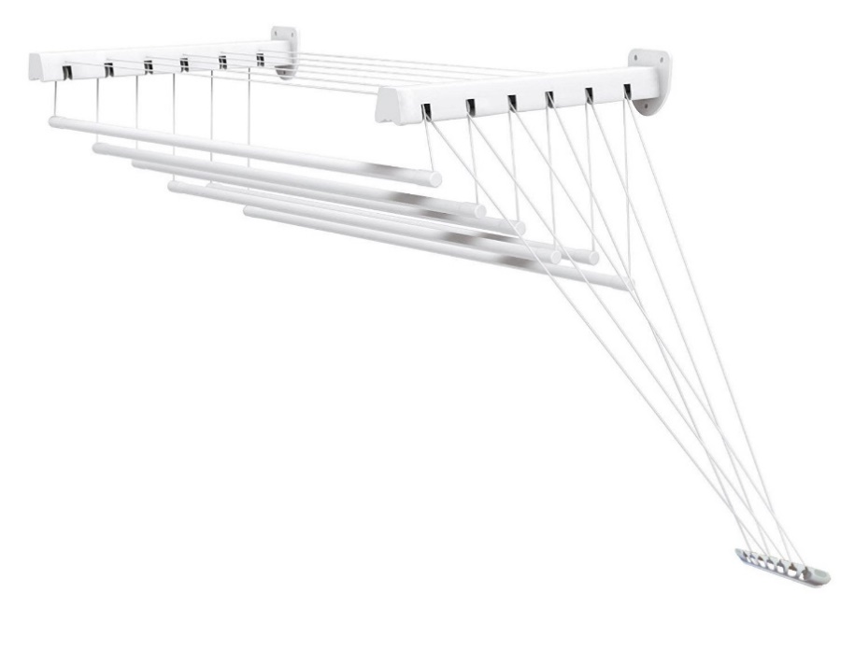 | NS2610 | Рабочая поверхность :6м Распределенная нагрузка мокрогого белья на один прут: 2,8кг. | 5шт | Универсальная сушилка, с металлическими креплениями к стене или к потолку.Можно крепить по правой и по левой стороне. Это конструктивное решение позволяет установить сушилку там, где особенности потолка не позволяют этого сделать. Сушилка «ЛИФТ» в данном случае выполнена со стержнями алюминиевого сплава с полимерным покрытием. 100% защита от коррозии. К стене она фиксируется при помощи 2-х металлических кронштейнов. Изделие имеет содержательную информационную этикетку. Упакована сушилка в полиэтиленовый рукав,это позволяет покупателю рассмотреть изделие не нарушая упаковку. Более детальную информацию возможно просмотреть в видео-ролике. | 1.66 | 8.3 | 0.035 | 1078 | 1057 | 1036 | 1015 | 984
Сушилка УНИВЕРСАЛЬНАЯ ЛИФТ АЛЮМИНИЙ 6 пр 1,1 |  | NS2611 | Рабочая поверхность :6,6м Распределенная нагрузка мокрогого белья на один прут: 2,8кг. |  |  | 1.76 | 8.8 | 0.0385 | 1125 | 1103 | 1081 | 1059 | 1027
Сушилка УНИВЕРСАЛЬНАЯ ЛИФТ АЛЮМИНИЙ 6 пр 1,2 |  | NS2612 | Рабочая поверхность :7,2м Распределенная нагрузка мокрогого белья на один прут: 2,8кг. |  |  | 1.86 | 9.3 | 0.042 | 1172 | 1149 | 1126 | 1103 | 1070
Сушилка УНИВЕРСАЛЬНАЯ ЛИФТ АЛЮМИНИЙ 6 пр 1,3 |  | NS2613 | Рабочая поверхность :7,8м Распределенная нагрузка мокрогого белья на один прут: 2,8кг. |  |  | 1.96 | 9.8 | 0.0455 | 1219 | 1195 | 1171 | 1147 | 1113
Сушилка УНИВЕРСАЛЬНАЯ ЛИФТ АЛЮМИНИЙ 6 пр 1,4 |  | NS2614 | Рабочая поверхность :8,4м Распределенная нагрузка мокрогого белья на один прут: 2,8кг. |  |  | 2.06 | 10.3 | 0.049 | 1266 | 1241 | 1216 | 1192 | 1156
Сушилка УНИВЕРСАЛЬНАЯ ЛИФТ АЛЮМИНИЙ 6 пр 1,5 |  | NS2615 | Рабочая поверхность :9м Распределенная нагрузка мокрогого белья на один прут: 2,8кг. |  |  | 2.16 | 10.8 | 0.0525 | 1313 | 1287 | 1261 | 1236 | 1199
Сушилка УНИВЕРСАЛЬНАЯ ЛИФТ АЛЮМИНИЙ 6 пр 1,6 |  | NS2616 | Рабочая поверхность :9,6м Распределенная нагрузка мокрогого белья на один прут: 2,8кг. |  |  | 2.26 | 11.3 | 0.056 | 1360 | 1332 | 1306 | 1280 | 1241
Сушилка УНИВЕРСАЛЬНАЯ ЛИФТ АЛЮМИНИЙ 6 пр 1,7 |  | NS2617 | Рабочая поверхность :10,2м Распределенная нагрузка мокрогого белья на один прут: 2,8кг. |  |  | 2.36 | 11.8 | 0.0595 | 1407 | 1379 | 1351 | 1324 | 1284
Сушилка УНИВЕРСАЛЬНАЯ ЛИФТ АЛЮМИНИЙ 6 пр 1,8 |  | NS2618 | Рабочая поверхность :10,8м Распределенная нагрузка мокрогого белья на один прут: 2,8кг. |  |  | 2.46 | 12.3 | 0.063 | 1454 | 1425 | 1396 | 1368 | 1327
Сушилка УНИВЕРСАЛЬНАЯ ЛИФТ АЛЮМИНИЙ 6 пр 1,9 |  | NS2619 | Рабочая поверхность :11,4м Распределенная нагрузка мокрогого белья на один прут: 2,8кг. |  |  | 2.56 | 12.8 | 0.0665 | 1500 | 1470 | 1441 | 1412 | 1370
Сушилка УНИВЕРСАЛЬНАЯ ЛИФТ АЛЮМИНИЙ 6 пр 2,0 |  | NS2620 | Рабочая поверхность :12м Распределенная нагрузка мокрогого белья на один прут: 2,8кг. |  |  | 2.66 | 13.3 | 0.07 | 1548 | 1517 | 1486 | 1457 | 1413
Сушилка УНИВЕРСАЛЬНАЯ ЛИФТ АЛЮМИНИЙ 6 пр 2,1 |  | NS2621 | Рабочая поверхность :12,6м Распределенная нагрузка мокрогого белья на один прут: 2,8кг. |  |  | 2.76 | 13.8 | 0.0735 | 1594 | 1562 | 1531 | 1501 | 1456
Сушилка УНИВЕРСАЛЬНАЯ ЛИФТ АЛЮМИНИЙ 6 пр 2,2 |  | NS2622 | Рабочая поверхность :13,2м Распределенная нагрузка мокрогого белья на один прут: 2,8кг. |  |  | 2.86 | 14.3 | 0.077 | 1641 | 1608 | 1576 | 1545 | 1498
Сушилка УНИВЕРСАЛЬНАЯ ЛИФТ АЛЮМИНИЙ 6 пр 2,3 |  | NS2623 | Рабочая поверхность :13,8м Распределенная нагрузка мокрогого белья на один прут: 2,8кг. |  |  | 2.96 | 14.8 | 0.0805 | 1691 | 1658 | 1624 | 1592 | 1544
Сушилка УНИВЕРСАЛЬНАЯ ЛИФТ АЛЮМИНИЙ 6 пр 2,4 |  | NS2624 | Рабочая поверхность :14,4м Распределенная нагрузка мокрогого белья на один прут: 2,8кг. |  |  | 3.06 | 15.3 | 0.084 | 1735 | 1700 | 1666 | 1633 | 1584
Сушилка УНИВЕРСАЛЬНАЯ ЛИФТ АЛЮМИНИЙ 6 пр 2,5 |  | NS2625 | Рабочая поверхность :15м Распределенная нагрузка мокрогого белья на один прут: 2,8кг. |  |  | 3.16 | 15.8 | 0.0875 | 1782 | 1746 | 1711 | 1677 | 1627
Карниз раздвижной алюминиевый
Карниз раздвижной алюминиевый 1,2 белый |  | NS2710 |  | 30 шт | Раздвижной алюминиевый карниз выполнен из прочной,но легкой алюминиевой трубы диаметром 21-24мм.На концах стоят силиконовые защитные наконечники.Используется конусообразная пружина и декоративная вставка ,которая позволяет не царапать стенки трубок,дает дополнительное удобство при скольжении шторкм по карнизной трубе .Не подвержен коррозии. | 0.3 | 9 | 0.054 | 230 | 225 | 221 | 216 | 210
Карниз раздвижной алюминиевый 2,0 белый |  | NS2711 |  |  |  | 0.42 | 12.6 | 0.075 | 311 | 305 | 299 | 293 | 284
Карниз раздвижной алюминиевый 2,5 белый |  | NS2712 |  |  |  | 0.5 | 15 | 0.09 | 370 | 363 | 355 | 348 | 338
Карниз раздвижной алюминиевый 2,0 серебро |  | NS2713 |  |  |  | 0.42 | 12.6 | 0.075 | 344 | 337 | 330 | 323 | 314
Карниз раздвижной алюминиевый 2,5 серебро |  | NS2714 |  |  |  | 0.5 | 15 | 0.09 | 405 | 397 | 389 | 381 | 370
Экраны под ванную
Экран под ванну 1,5 м | 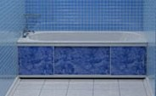 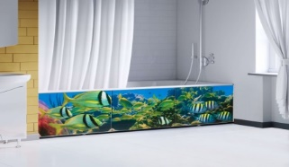 | NS2810 |  | 5 шт | Каркас экранна под ванну выполнен из алюминия,что очень важно в помещении где присутствует влага.Цветовое решение выполнено под самые продаваемые коллекции плитки (более 40 цветов),что позволяет подобрать изделие в подходящий цвет. | 2.04 | 10.2 | 0.1125 | 790 | 774 | 759 | 744 | 721
Экран под ванну 1,7 м |  | NS2811 |  |  |  | 2.3 | 11.5 | 0.1275 | 888 | 870 | 852 | 835 | 810
Экран под ванну 3Д 1,5 м 2-х полосный |  | NS2812 |  |  |  | 2.66 | 13.3 | 0.1125 | 1061 | 1040 | 1019 | 999 | 969
Экран под ванну 3Д 1,7 м 2-х палосный |  | NS2813 |  |  |  | 2.7 | 13.5 | 0.1275 | 1096 | 1074 | 1053 | 1032 | 1001

полка- этажерка для обуви
ООО "НОРД Сервис-плюс" адрес: 302025 г.Орел, Наугорское шоссе д5. Тел./факс 8(4862) 510320 ; 89103027866 ИНН 5754004239 КПП 575401001 ОГРН 1055742001171 БАНК: АК СБ РФ (ОАО) – Орловское отделение №8595 (доп. офис (017) Р/сч.: 40702810247000011473 К/сч.: 30101810300000000601 БИК: 045402601
Цены ,указанные в прайс-листе не являются публичной офертой.Цены с НДС действительны с 01.07.2021г.
Наименование | Фотография | Артикул | Технические характеристики | Упаковка | Описание | кол-во на паллете | От 200 т.р. | Скидка от 350 т.р. -2% | Скидка от 600 т.р. -2% | Скидка от 2 млн.р. -2% | Скидка от 3,5 млн.р. -3%
ПОЛКИ- ЭТАЖЕРКИ ДЛЯ ОБУВИ
Полка- этажерка для обуви NORDWALL ZETA 2 | ъ | NS2202 | Тип: Полка- этажерка для обуви. Материал: Металл, пластик, порошковая краска. Количество секций: 2 Вес в упаковке: 1,51 кг. ±5%. Диаметр трубы: 12 мм. Размеры Ш/В/Г : 46/44/29 см. | Тип упаковки: короб. Количество в упаковке: 1 шт. Размер упаковки Ш/В/Г : 44,5/29,5/5,5 см. Объём упаковки: 0,008 м/куб. | Этажерка для обуви. Металлический каркас. Две полки для размещения обуви.Разборная ,занимает мало места в прихожей. Пластиковые колпачки на ножках защищают поверхность пола от царапин. | 200 | 368 | 361 | 353 | 346 | 336
Полка- этажерка для обуви NORDWALL ZETA 3 | 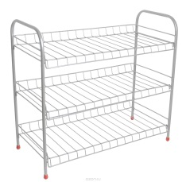 | NS2203 | Тип: Полка- этажерка для обуви. Металл, пластик, порошковая краска. Количество секций: 3 Вес в упаковке: 1,82 кг. ±5%. Диаметр трубы: 12 мм. Размеры Ш/В/Г : 46/53/29 см. | Тип упаковки: короб. Количество в упаковке: 1 шт. Размер упаковки Ш/В/Г : 53,5/29,5/8,5 см. Объём упаковки: 0,014 м/куб. | Этажерка для обуви. Металлический каркас. Три полки для размещения обуви.Разборная ,занимает мало места в прихожей. Пластиковые колпачки на ножках защищают поверхность пола от царапин. | 112 | 470 | 461 | 451 | 442 | 429
Полка- этажерка для обуви NORDWALL ZETA 4 | 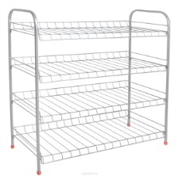 | NS2204 | Тип: Полка- этажерка для обуви. Материал: Металл, пластик, порошковая краска. Количество секций: 4 Вес в упаковке: 1,88 кг. ±5%. Диаметр трубы: 12 мм. Размеры Ш/В/Г : 46/71/29 см. | Тип упаковки: короб. Количество в упаковке: 1 шт. Размер упаковки Ш/В/Г : 71,5/29,5/8,5 см. Объём упаковки: 0,018 м/куб. | Этажерка для обуви. Металлический каркас. Четыре полки для размещения обуви.Разборная ,занимает мало места в прихожей. Пластиковые колпачки на ножках защищают поверхность пола от царапин. | 84 | 536 | 525 | 514 | 504 | 489
Полка- этажерка для обуви NORD ZETAWALL 2 PLUS | 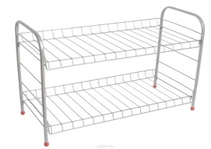 | NS2212 | Тип: Полка- этажерка для обуви. Материал: Металл, пластик, порошковая краска. Количество секций: 2 Вес в упаковке: 2,15 кг. ±5%. Диаметр трубы: 12 мм. Размеры Ш/В/Г : 66/44/29 см. | Тип упаковки: короб. Количество в упаковке: 1 шт. Размер упаковки Ш/В/Г : 64,5/29,5/5,5 см. Объём упаковки: 0,011 м/куб. | Этажерка для обуви. Металлический каркас. Две полки для размещения обуви.Разборная ,оптимальная выкладка обуви. Пластиковые колпачки на ножках защищают поверхность пола от царапин. | 143 | 406 | 398 | 390 | 382 | 371
Полка- этажерка для обуви NORDWALL ZETA 3 PLUS | 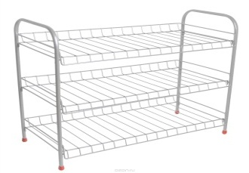 | NS2213 | Тип: Полка- этажерка для обуви. Материал: Металл, пластик, порошковая краска. Количество секций: 3 Вес в упаковке: 2,37 кг.±5%. Диаметр трубы: 12 мм. Размеры Ш/В/Г : 66/53/29 см. | Тип упаковки: короб. Количество в упаковке: 1 шт. Размер упаковки Ш/В/Г : 64,5/29,5/8,5 см. Объём упаковки: 0,016 м/куб. | Этажерка для обуви. Металлический каркас. Три полки для размещения обуви.Разборная ,оптимальная выкладка обуви. Пластиковые колпачки на ножках защищают поверхность пола от царапин. | 94 | 541 | 530 | 520 | 509 | 494
Полка- этажерка для обуви NORDWALL ZETA 4 PLUS |  | NS2214 | Тип: Полка- этажерка для обуви. Материал: Металл, пластик, порошковая краска. Количество секций: 4 Вес в упаковке: 2,95 кг. ±5%. Диаметр трубы: 12 мм. Размеры Ш/В/Г : 66/71/29 см. | Тип упаковки: короб. Количество в упаковке: 1 шт. Размер упаковки Ш/В/Г : 71,5/29,5/8,5 см. Объём упаковки: 0,018 м/куб. | Этажерка для обуви. Металлический каркас. Четыре полки для размещения обуви.Разборная ,оптимальная выкладка обуви. Пластиковые колпачки на ножках защищают поверхность пола от царапин. | 84 | 642 | 629 | 616 | 604 | 586

